Inhaltsverzeichnis
 |  |  | Eidgenössisches Departement für Wirtschaft, Bildung und Forschung WBF
 |  |  | Bundesamt für Landwirtschaft BLW
 |  |  | Fachbereich Marktanalysen

 | Inhaltsverzeichnis |  | Marktzahlen Brotgetreide und Mühlennachprodukte
 | Übersicht Getreidemarkt |  | 0.1 Einleitung
 | Getreide franko Mühle |  | - Die Werte dieses Dokumentes können zu einem späteren Zeitpunkt ändern.
 | Mehl franko Mühle |  | - Erhebungsort:
 | Detailshandelspreise
 | Internationale Preise und Börsennotierungen
 | Frachtkosten

 | Bestellformular für Abonnemente:
 | Deutsch
 | Français
 | Italiano

 | Zu Haftung, Datenschutz, Copyright und Weiterem siehe:
 | www.disclaimer.admin.ch

 | Schwarzenburgstrasse 165, 3003 Bern
 | Tel. +41 58 462 25 11, Fax +41 58 462 20 90 |  | Quelle: Fachbereich Marktanalysen (BLW)
 | marktanalysen@blw.admin.ch
 | www.marktbeobachtung.admin.ch |  | 0.2 Haftung
 |  |  | Obwohl die Bundesbehörden mit aller Sorgfalt auf die Richtigkeit der veröffentlichten Informationen achten, kann hinsichtlich der inhaltlichen Richtigkeit, Genauigkeit, Aktualität, Zuverlässigkeit und Vollständigkeit dieser Informationen keine Gewährleistung übernommen werden.
Hinweis zu "Tabelle und Graphen" |  |  | Die Bundesbehörden behalten sich ausdrücklich vor, jederzeit Inhalte ohne Ankündigung ganz oder teilweise zu ändern, zu löschen oder zeitweise nicht zu veröffentlichen.
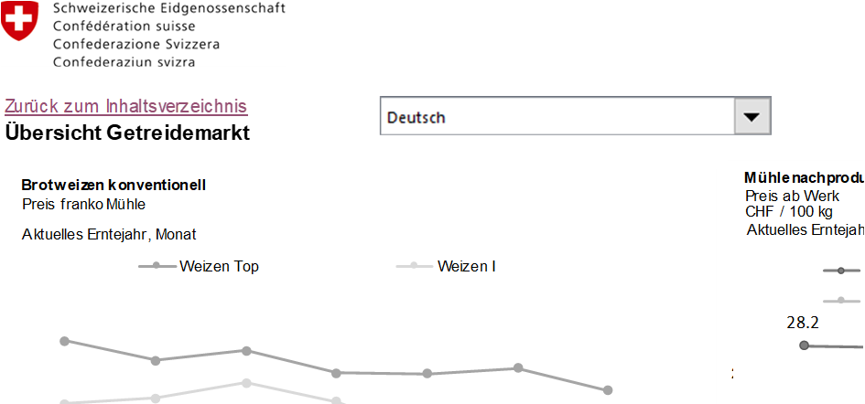
 |  |  | Haftungsansprüche gegen die Bundesbehörden wegen Schäden materieller oder immaterieller Art, welche aus dem Zugriff oder der Nutzung bzw. Nichtnutzung der veröffentlichten Informationen, durch Missbrauch der Verbindung oder durch technische Störungen entstanden sind, werden ausgeschlossen.
a)
b)

 | a) | Zurück zum Inhaltsverzeichnis
 |  | Klicken Sie auf das Feld, um zurück zum Inhaltsverzeichnis und zur Anleitung zu gelangen
 | b) | Sprachauswahl
 |  | Klicken Sie auf das Dreieckssymbol, um die gewünschte Sprache im Dokument zu wählen

Übersicht Getreidemarkt
 | Eidgenössisches Departement für Wirtschaft, Bildung und Forschung WBF
 | Bundesamt für Landwirtschaft BLW
 | Fachbereich Marktanalysen

Zurück zum Inhaltsverzeichnis
Übersicht Getreidemarkt
 | Weizen Top | Weizen I
3 | 66.2 | 63.5
2 | 67.1 | 62.8
1 | 65.7 | 61.0
12 | 65.5 | 61.8
11 | 64.5 | 62.5
10 | 65.9 | 60.8
9 | 64.2 | 60.1
8 | 62.0 | 59.6
7 | 64.3 | 58.9
6 | 67.1 | 63.0
5 | 67.0 | 63.1
4 | 66.0 | 62.6
3 | 64.8 | 61.7
2 | 64.7 | 60.9
1 | 64.7 | 61.5
12 | 64.0 | 61.0
11 | 64.2 | 61.8
10 | 64.9 | 62.4
9 | 62.0 | 58.7
8 | 61.9 | 59.1
7 | 61.1 | 57.8
6 | 62.3 | 55.6
5 | 62.3 | 56.8
4 | 60.8 | 58.0
3 | 60.3 | 56.9
2 | 60.3 | 59.0
1 | 60.6 | 57.3
12 | 60.7 | 59.0
11 | 59.7 | 57.1
10 | 57.3 | 54.5
9 | 55.5 | 53.9
8 | 54.7 | 53.1
7 | 56.0 | 52.6
 | mengengewichteter Durchschnittpreis
3 | 98.80
2 | 99.68
1 | 100.27
12 | 103.31
11 | 102.70
10 | 102.77
9 | 102.96
8 | 102.62
7 | 102.73
6 | 102.95
5 | 103.22
4 | 103.00
3 | 103.36
2 | 103.49
1 | 102.83
12 | 99.00
11 | 98.08
10 | 97.08
9 | 96.96
8 | 96.13
7 | 96.12
6 | 96.69
5 | 96.21
4 | 96.95
3 | 97.11
2 | 96.47
1 | 95.26
Mehl konventionell
Preis franko Mühle
CHF / 100 kg
2021..2024, Monat

 | Weizen MATIF Futures | Weizen CBOT Futures
3 | 195.4 | 591.1
2 | 205.5 | 593.9
1 | 217.6 | 619.6
12 | 222.4 | 639.7
11 | 227.0 | 629.8
10 | 235.0 | 666.6
9 | 232.4 | 718.5
8 | 232.6 | 751.9
7 | 240.3 | 839.7
6 | 235.8 | 819.1
5 | 229.2 | 846.5
4 | 249.6 | 850.7
3 | 264.1 | 829.3
2 | 289.0 | 881.5
1 | 291.0 | 846.1
12 | 307.7 | 867.5
11 | 330.0 | 937.9
10 | 345.8 | 962.2
9 | 337.3 | 932.3
8 | 333.1 | 867.3
7 | 339.4 | 873.3
6 | 378.0 | 1087.7
5 | 410.6 | 1218.5
4 | 391.9 | 1125.5
3 | 376.7 | 1098.8
2 | 274.6 | 833.9
1 | 274.2 | 787.2
12 | 282.5 | 818.2
11 | 294.7 | 824.6
10 | 273.8 | 754.4
9 | 246.7 | 704.3
8 | 246.1 | 711.4
7 | 208.8 | 633.1
6 | 209.6 | 621.0
5 | 222.6 | 657.7
4 | 226.7 | 622.9
3 | 225.2 | 594.9
2 | 231.1 | 630.0
1 | 225.7 | 622.4
12 | 208.6 | 567.6
11 | 209.9 | 554.1
10 | 204.3 | 543.6
9 | 191.2 | 481.1
8 | 182.3 | 434.6
7 | 183.9 | 443.0
6 | 181.8 | 443.7
5 | 190.6 | 466.4
4 | 196.9 | 479.7
3 | 186.5 | 458.0
2 | 193.0 | 465.6
...

Mehl franko Mühle
 |  |  |  |  | Eidgenössisches Departement für Wirtschaft, Bildung und Forschung WBF
 |  |  |  |  | Bundesamt für Landwirtschaft BLW
 |  |  |  |  | Fachbereich Marktanalysen

Zurück zum Inhaltsverzeichnis

Mehl
Industriemehl konventionell
Mehl franko Kunde
CHF / 100 kg
Quelle: BLW, Fachbereich Marktanalysen (Umfrage bei Mühlen)
Bemerkungen: Der Preis für Industriemehl enthält alle Weissmehle bis max. 0.63 Massenprozent Aschegehalt (Mehltypen: 380-550) und die meist verwendeten Mehle für Industriezwecke (Biscuitmehl inkl. Halbweissmehl (Mehltypen: 400-720)). Die ausgewiesenen Mehl-Preise sind mengengewichtete Nettopreise (ohne MwSt.) franko Kunde für die verarbeitende Industrie nach Abzug von Skonti, Rabatten und anderen Vergünstigungen von loser und gesackter Ware.

Mehl konventionell
Mehl franko Kunde
CHF / 100 kg
2021..2024, Monat
Industriemehl konventionell |  |  |  | mengengewichteter Durchschnittpreis

Aktuell | 2024 | 3 | Oct-22 | 98.80
Vormonat | 2024 | 2 | Sep-23 | 99.68
Vorjahr | 2023 | 3 | Oct-22 | 103.49

 | 2024 | 3 |  | 98.80
 | 2024 | 2 |  | 99.68
 | 2024 | 1 |  | 100.27
 | 2023 | 12 |  | 103.31
 | 2023 | 11 |  | 102.70
 | 2023 | 10 | Oct-23 | 102.77
 | 2023 | 9 | Sep-23 | 102.96
 | 2023 | 8 | Aug-23 | 102.62
 | 2023 | 7 | Jul-23 | 102.73
 | 2023 | 6 | Jun-23 | 102.95
 | 2023 | 5 | May-23 | 103.22
 | 2023 | 4 | Apr-23 | 103.00
 | 2023 | 3 | Mar-23 | 103.36
 | 2023 | 2 | Feb-23 | 103.49
 | 2023 | 1 | Jan-23 | 102.83
 | 2022 | 12 | Dec-22 | 99.00
 | 2022 | 11 | Nov-22 | 98.08
 | 2022 | 10 | Oct-22 | 97.08
 | 2022 | 9 | Sep-22 | 96.96
 | 2022 | 8 | Aug-22 | 96.13
 | 2022 | 7 | Jul-22 | 96.12
 | 2022 | 6 | Jun-22 | 96.69
 | 2022 | 5 | May-22 | 96.21
 | 2022 | 4 | Apr-22 | 96.95
 | 2022 | 3 | Mar-22 | 97.11
 | 2022 | 2 | Feb-22 | 96.47
 | 2022 | 1 | Jan-22 | 95.26
 | 2021 | 12 | Dec-21 | 93.26
 | 2021 | 11 | Nov-21 | 93.36
 | 2021 | 10 | Oct-21 | 93.24
 | 2021 | 9 | Sep-21 | 92.05
 | 2021 | 8 | Aug-21 | 91.74
 | 2021 | 7 | Jul-21 | 92.05
 | 2021 | 6 | Jun-21 | 91.72
 | 2021 | 5 | May-21 | 91.62
 | 2021 | 4 | Apr-21 | 91.70
 | 2021 | 3 | Mar-21 | 91.52
 | 2021 | 2 | Feb-21 | 91.50
 | 2021 | 1 | Jan-21 | 91.42
 | 2020 | 12 | Dec-20 | 91.96
 | 2020 | 11 | Nov-20 | 91.65
 | 2020 | 10 | Oct-20 | 91.71
 | 2020 | 9 | Sep-20 | 91.14
 | 2020 | 8 | Aug-20 | 90.84
 | 2020 | 7 | Jul-20 | 91.85
 | 2020 | 6 | Jun-20 | 91.84
 | 2020 | 5 | May-20 | 91.95
 | 2020 | 4 | Apr-20 | 90.97
 | 2020 | 3 | Mar-20 | 91.52
 | 2020 | 2 | Feb-20 | 91.03
 | 2020 | 1 | Jan-20 | 91.19
 | 2019 | 12 | Dec-19 | 90.99
 | 2019 | 11 | Nov-19 | 90.94
 | 2019 | 10 | Oct-19 | 90.59
 | 2019 | 9 | Sep-19 | 91.36
 | 2019 | 8 | Aug-19 | 91.05
 | 2019 | 7 | Jul-19 | 91.20
 | 2019 | 6 | Jun-19 | 91.41
 | 2019 | 5 | May-19 | 91.62
 | 2019 | 4 | Apr-19 | 91.90
 | 2019 | 3 | Mar-19 | 91.65
 | 2019 | 2 | Feb-19 | 91.60
 | 2019 | 1 | Jan-19 | 91.62
 | 2018 | 12 | Dec-18 | 92.40
 | 2018 | 11 | Nov-18 | 92.38
 | 2018 | 10 | Oct-18 | 92.22
 | 2018 | 9 | Sep-18 | 92.52
 | 2018 | 8 | Aug-18 | 92.82
 | 2018 | 7 | Jul-18 | 92.50

